Logic Cus
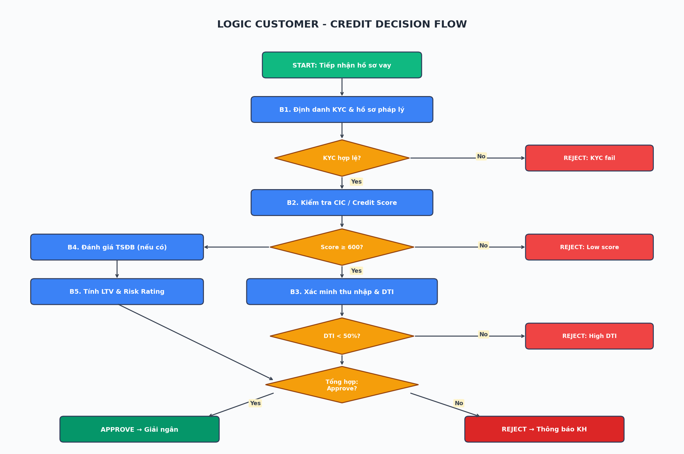
LOGIC CUSTOMER - QUY TRÌNH XÉT DUYỆT TÍN DỤNG
Bảng logic xét duyệt khách hàng từng bước & quyết định Approve / Reject

Step | Decision Point | Tiêu chí (Criteria) | Threshold | Pass Action | Fail Action | Owner
B1 | KYC & Hồ sơ pháp lý | CMND/CCCD hợp lệ + Hộ khẩu + Lý lịch | Đầy đủ + hợp lệ | → Sang B2 | REJECT: KYC fail | Front Office
B2 | Credit Score (CIC) | CIC score + lịch sử nợ quá hạn | Score ≥ 600 & ko nợ xấu | → Sang B3 | REJECT: Low score | Credit Bureau
B3 | Xác minh thu nhập | Bảng lương / Sao kê 6 tháng | TN ≥ 2x kỳ trả | → Sang B4 | Yêu cầu bổ sung | Underwriter
B4 | Debt-to-Income (DTI) | (Tổng nợ phải trả) / (Thu nhập) | DTI < 50% | → Sang B5 | REJECT: High DTI | Underwriter
B5 | Đánh giá TSĐB | Loại TS + giá trị thẩm định | LTV ≤ 70-80% | → Sang B6 | Giảm hạn mức | Appraiser
B6 | Risk Rating tổng hợp | Tổng hợp: PD, LGD, EAD | Rating ≥ BB | → Sang B7 | Escalate hội đồng | Risk Mgmt
B7 | Phê duyệt cuối | Hội đồng tín dụng / DPCA | Theo phân cấp | APPROVE → Giải ngân | REJECT: Final | Credit Committee

SƠ ĐỒ LOGIC QUYẾT ĐỊNH (Decision Flow Diagram)

Timeline
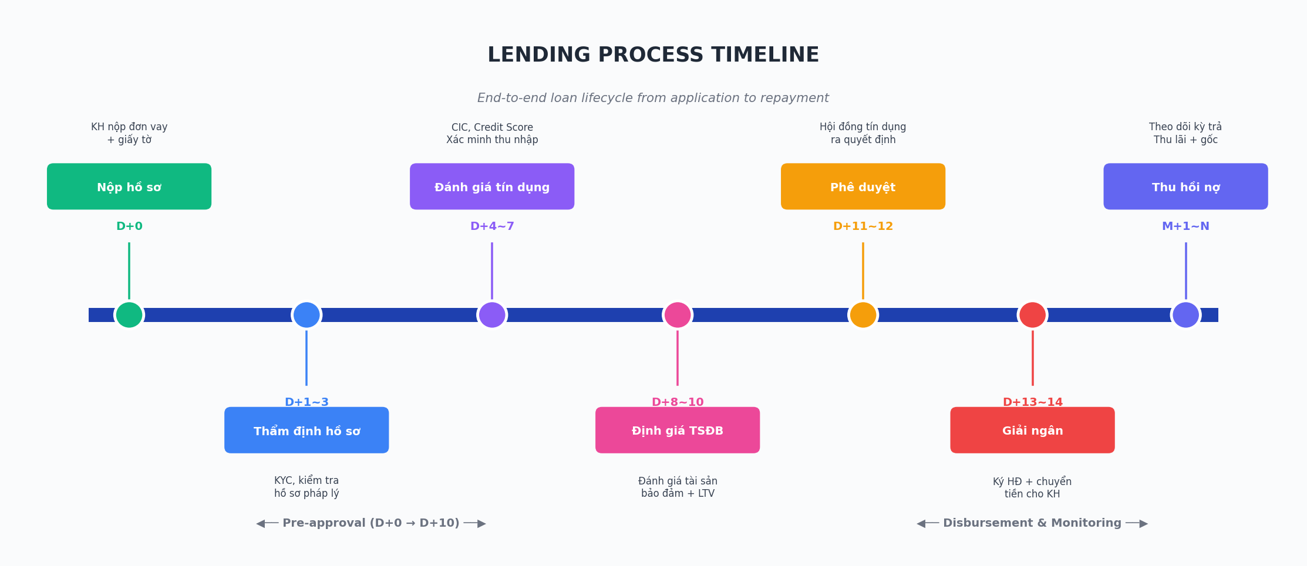
TIMELINE - QUY TRÌNH CHO VAY (End-to-End)
Dòng thời gian từ lúc nhận hồ sơ đến lúc thu hồi nợ

Mốc | Giai đoạn | Hoạt động chính | SLA | Phòng ban | Output
D+0 | Nộp hồ sơ | KH nộp đơn vay + giấy tờ tùy thân | 1 ngày | Front Office | Hồ sơ vay
D+1~3 | Thẩm định hồ sơ | KYC, kiểm tra hồ sơ pháp lý | 3 ngày | Operations | Báo cáo KYC
D+4~7 | Đánh giá tín dụng | CIC, Credit Score, xác minh thu nhập | 4 ngày | Underwriting | Credit Memo
D+8~10 | Định giá TSĐB | Đánh giá tài sản bảo đảm + LTV | 3 ngày | Appraisal | Báo cáo định giá
D+11~12 | Phê duyệt | Hội đồng tín dụng ra quyết định | 2 ngày | Credit Committee | Quyết định phê duyệt
D+13~14 | Giải ngân | Ký HĐ tín dụng + chuyển tiền | 2 ngày | Operations | HĐ + tiền
M+1~N | Thu hồi nợ | Theo dõi kỳ trả, thu lãi + gốc | Định kỳ | Collection | Lịch trả nợ

BIỂU ĐỒ TIMELINE

